Hoja1
2023-12-29

LA PAZ 28 - HAEDO 4460-2005
BUENOS AIRES luquearti@gmail.com

"TORNILLOS CABEZA FLANGEADA"
Pta. MECHA - ZINCADO
AUTOPERFORANTE WAFER

COD. | MEDIDA | PRECIO
TPM-10 | 8 X 1/2 | 707.256
TPM-12 | 8 X 3/4 | 863.588
TPM-13 | 8 X 1 | 1014.597

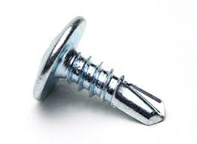

PRECIO POR 100 UNIDADES

